Накладная-№3
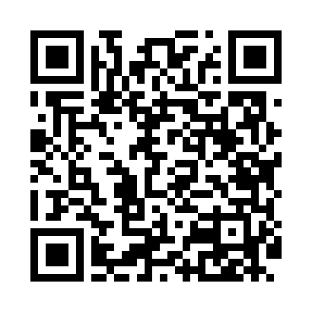
Номер товарно-транспортной накладной: |  |  | Торговый представитель: Karimov Amirjon
Поставщик: Toshkent falcon fly 2 |  |  | Телефон торгового представителя: +
Дата отгрузки: 30.10.2025 |  |  | Контрагент: Narx chiqar | By Karimov
Дата консигнации: |  |  | Адрес:
Доставщик: |  |  | Телефон:
Телефон доставщика:
Время заказа: 30.10.2025 10:57:47
№ | Штрих-код | Название товаров (работ,услуг) | Количество | Количество в кейсе | Цена | Сумма
 |  |  | 1 |  |  | 269000
1 | 0108071531 | Металлическая Сковородка KA71552 18CM XP-41-3 9 | 1 | 1 шт. | 269,000 | 269,000
Итого: 269000

